상품제안서
디지토 65W PD 대용량 보조배터리 15000mAh | 상품코드: S41074

 |  |  |  |  |  |  | 02-713-8555 | www.synergygift.co.kr
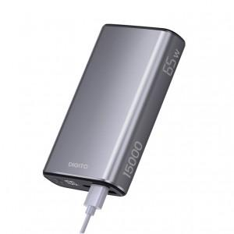

【상세/제작정보】

【인쇄/포장옵션】 | 레이저, DTF필름전사 / 포장지포장

【공급단가】 | 수량 | 20~ | 100~ | 300~ | 500~ | 1,000~
*VAT별도 | 단가 | 44,350원 | 42,940원 | 41,880원 | 41,180원 | 40,480원

【상품 URL】 | https://www.synergygift.co.kr:443/src/goods_detail.php?gdno=41074

